管理与治理
管理与治理
1、管理团队任职情况
姓名 | 职务 | 性别 | 年龄 | 工作内容
XXX
XXX
…… | …… | …… | …… | ……

2、管理团队兼职情况
姓名 | 单位名称 |  | 职务
XXX
XXX
…… | …… |  | ……

3、管理团队履历
XXX | （请以文字说明人员性别、民族、出生年、学校学历、国籍、永久居留权、身份证号码、履历情况）
…… | ……

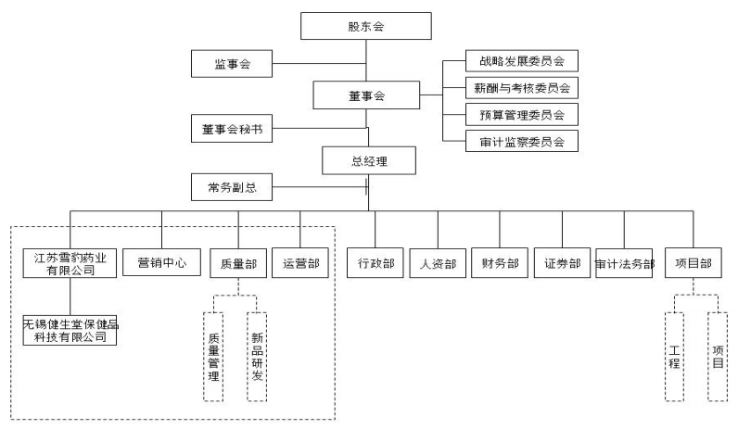
4、内部组织结构
（请以图片形式说明公司内部组织架构，下图为示例，该图若无法显示，可考虑文字说明）
120

5、治理情况
治理情况 | （请以文字说明股东会/股东大会、董事会、监事会、专门委员会、经理决策等机构，以及各自的职责范围、权利、义务、工作程序等情况）

6、内控制度流程
制度流程 | （请以文字说明三会议事规则、经理工作制度、决策机构和经营机构运行情况、内部控制、业务控制、文件信息控制、会计系统制度和运行控制情况）

7、同业竞争情况
XXX | （请以文字说明实际控制人或主要股东控股或直接/间接控制的其他公司情况，包括工商信息、股权结构和主营业务情况，说明是否存在同业竞争情况）
…… | ……

8、关联情况
关联企业情况
控股股东控制的企业 |  |  |  | （请以文字列出企业名称、主要关联人名称和关联关系）
实际控制人控制的企业 |  |  |  | （请以文字列出企业名称、主要关联人名称和关联关系）
主要股东、董监高控制的企业 |  |  |  | （请以文字列出企业名称、主要关联人名称和关联关系）
实际控制人关系密切的家庭成员所投资的企业 |  |  |  | （请以文字列出企业名称、主要关联人名称和关联关系）
控股子公司和全资子公司 |  |  |  | （请以文字列出企业名称、主要关联人名称和关联关系）
关联交易情况
关联方 |  | 关联交易内容 |  | 关联交易金额 | 关联交易影响
XXXX |  | 采购/销售/应付/应收 |  | 1111.11 | 重大影响/无影响
…… |  | …… |  | …… | ……

